功能设计
功能设计

 | 功能规则
 | 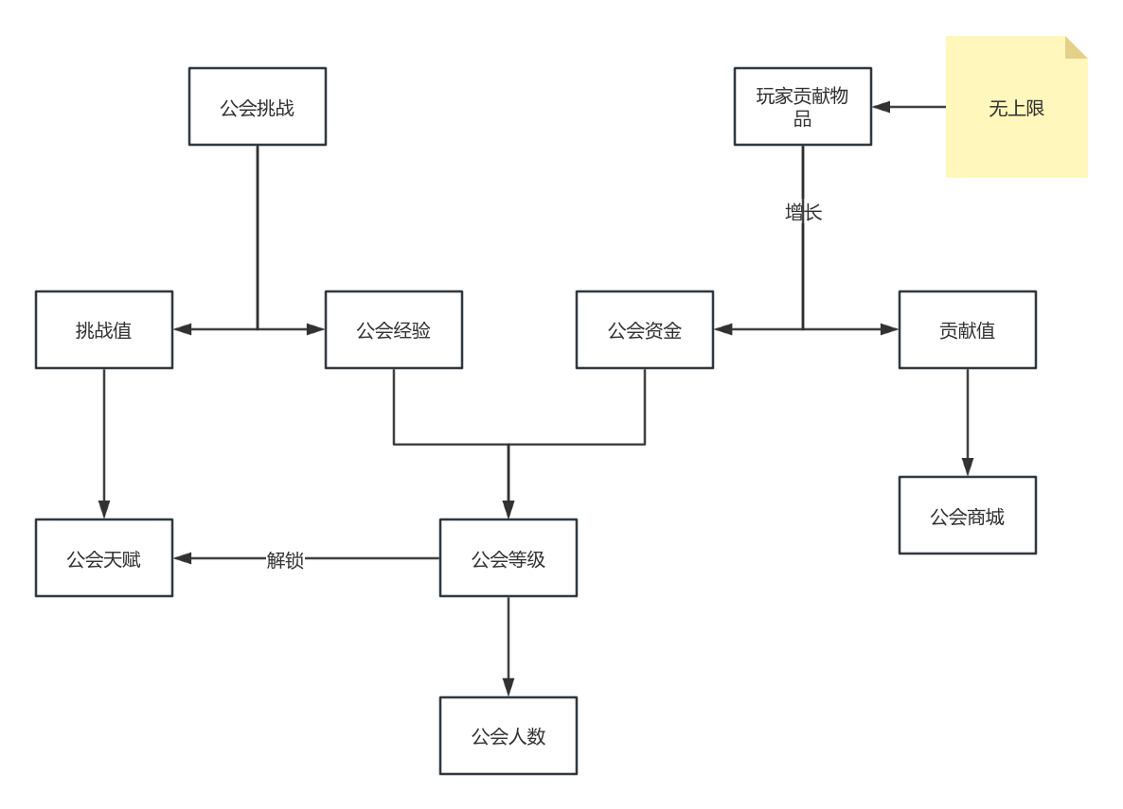 | 1、公会内部数值逻辑将通过公会挑战与玩家捐赠进行增加。
 |  |  | 1.1、玩家捐赠：玩家捐赠会增加公会资金与个人贡献值。
 |  |  | 1.2、公会挑战：公会挑战会增加挑战值、公会经验。
 |  | 2、公会经验与公会资金用于提升公会等级。
 |  | 3、挑战值将用于升级公会天赋。
 |  | 4、个人贡献值将用于再公会商城内购买物品。
 |  | 5、公会等级的提高将解锁公会天赋与提高公会人数。

基础规则
界面规则

1
2
 | 龙卫盟主界面
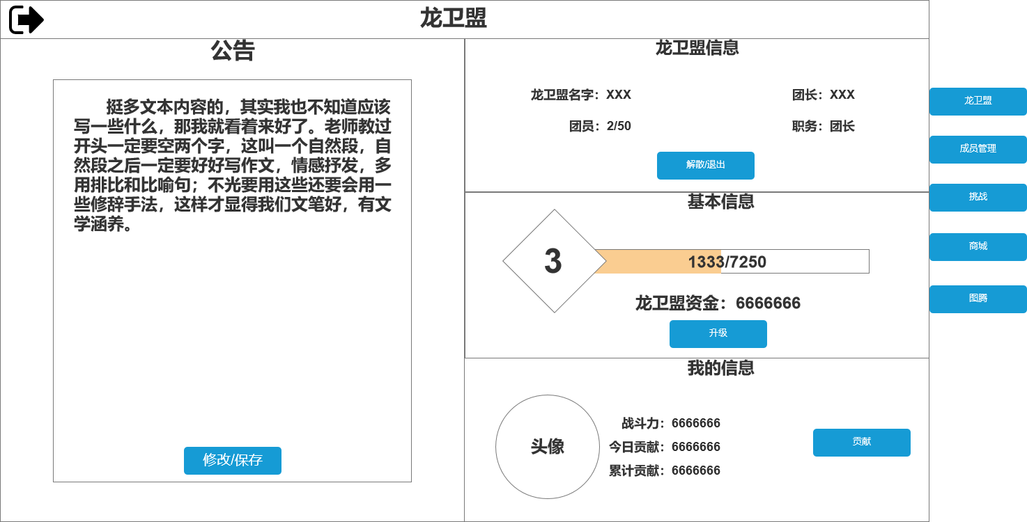 |  | 1、退出按钮：点击关闭界面。
4
 |  | 2、界面标题：文本内容，无其他功能。

 |  | 3、公会公告：公告公告展示栏，为文本内容。
 |  |  | 3.1、功能：每日可修改1次，公会会长与副会长可修改。
 |  |  | 3.2、按钮：按钮有修改与保存两种状态，当未处于修改状态时按钮将显示“修改”文本；当处于修改状态时按钮将显示“保存”。
 |  |  | 3.3、交互：当修改次数用尽时按钮将置灰处理点击并弹出“今日不可再修改”提示。
3
 |  |  | 3.4、显示：无权限修改公告的玩家将不会显示按钮。

 |  | 4、公会信息：显示当前公会信息，对应界面展示内容。
 |  |  | 4.1、按钮：将会根据成员职位（会长与其他）进行显示变化。
 |  |  |  | 4.1.1、会长：按钮为解散公会按钮，点击将弹出二级确认界面。
5
7
 |  |  |  | 4.1.2、其他：按钮为退出公会按钮，点击将弹出二级确认界面。

 |  | 5、基本信息：显示公会等级与公会资金。
 |  |  | 5.1、按钮：只有会长将显示该按钮，点击该按钮将消耗对应内容升级。

 |  | 6、玩家信息：显示玩家信息。
 |  |  | 6.1、贡献按钮：点击将弹出贡献界面。
6
 |  | 7、页签切换按钮：点击切换页签。

 | 龙卫盟副本挑战界面
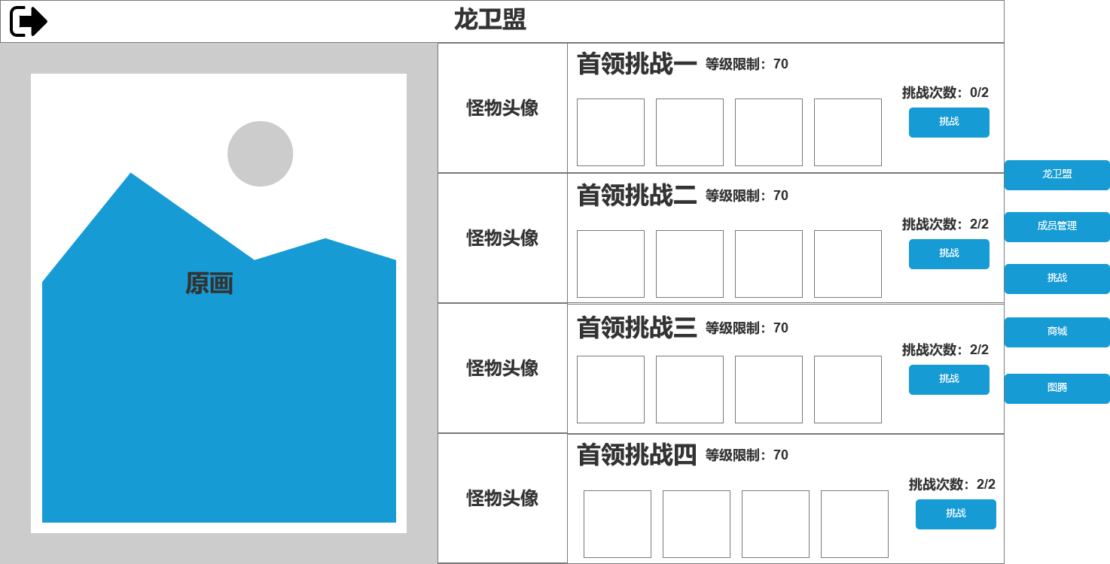 |  | 1、展示图：需要美术原画，无过多内容。
1
2
 |  | 2、挑战栏位：将展示每个挑战的具体信息。

 |  | 3、头像：显示怪物头像，无过多内容。

 |  | 4、副本信息：显示副本名字与对应等级限制。
4
 |  | 5、奖励预览：显示每个副本的通关奖励。
3
5
 |  | 6、功能按钮：按钮上方有挑战次数，挑战次数耗尽后按钮将置灰处理此时点击需返还“次数已耗尽”提示

6

 | 龙卫盟天赋界面
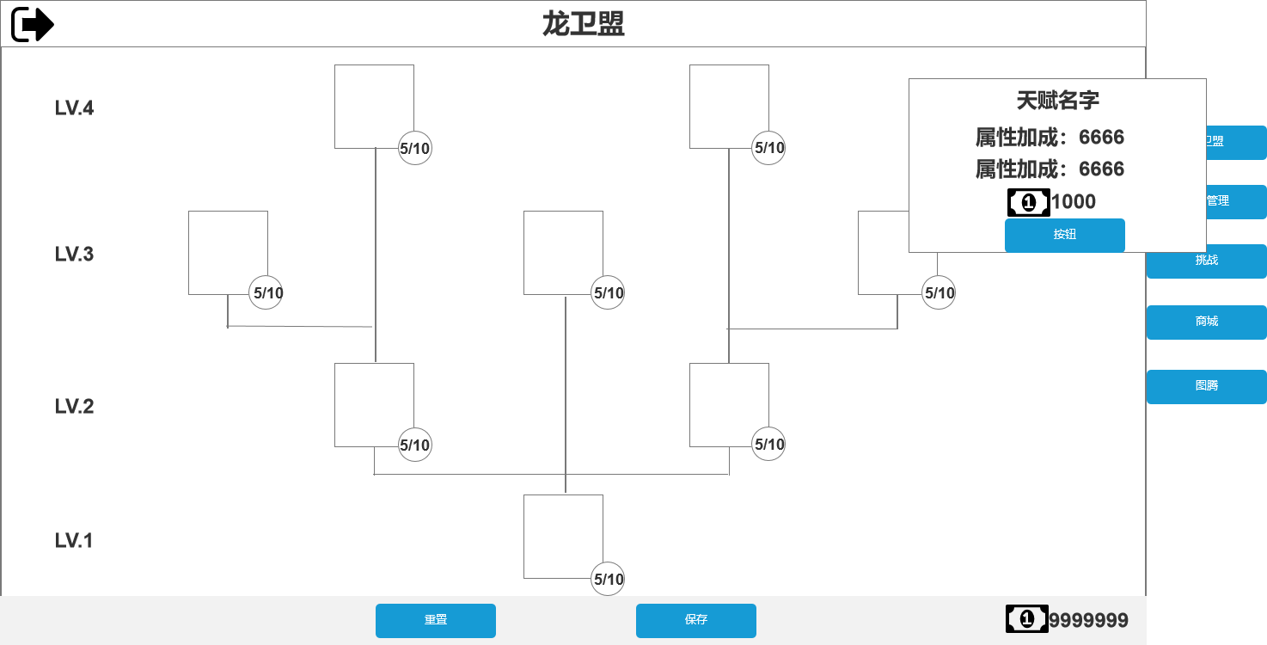 |  | 1、公会等级限制：此处显示公会等级条件。

1
4
 |  | 2、功能按钮：与原有逻辑保持一致。
3
 |  | 3、等级展示：显示等级上限与当前等级。

 |  | 4、二级界面：显示对应天赋信息，并将在次数升级。

 |  | 5、货币展示：显示对应货币。

2
5

 | 龙卫盟成员管理界面
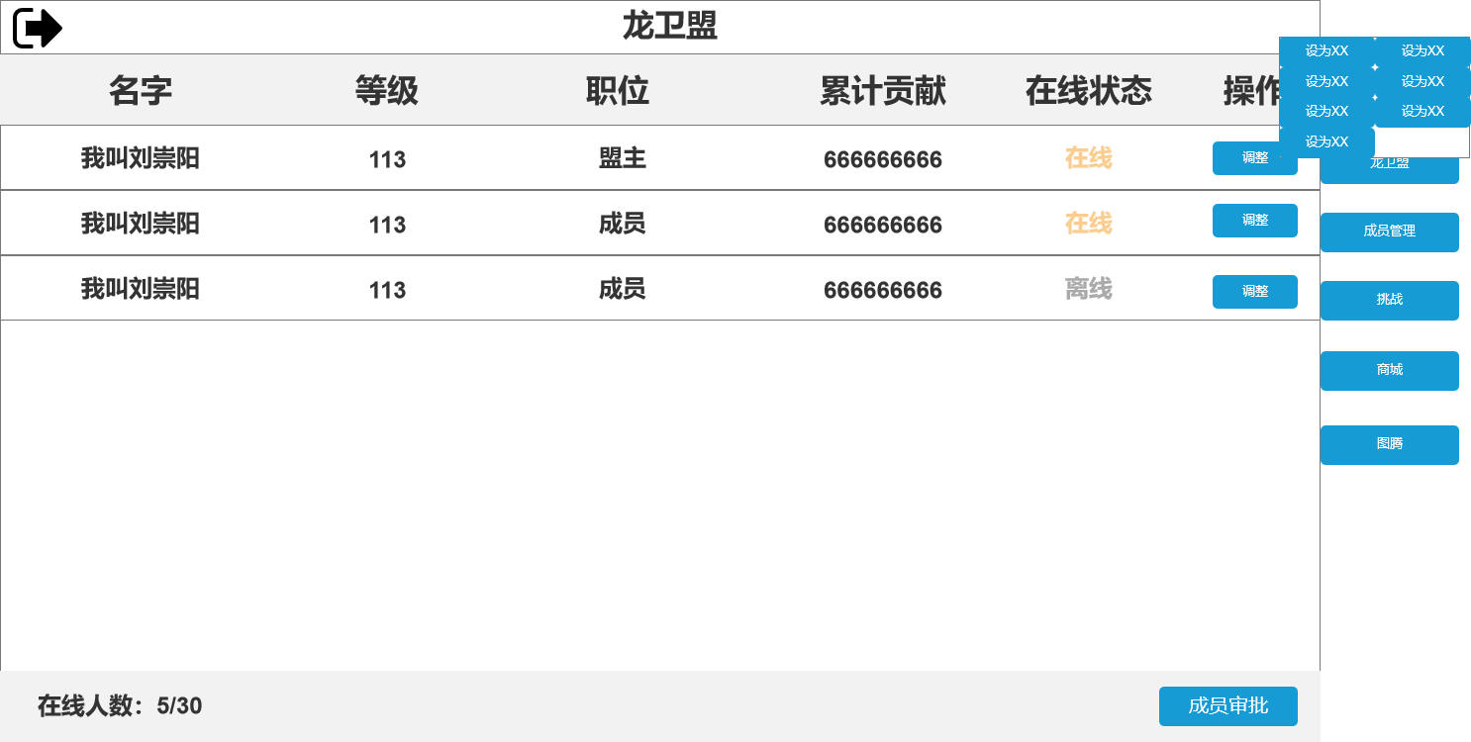 |  | 1、信息栏：文本内容，将根据以上内容展示公会成员信息。
1
 |  | 2、在线状态：显示成员在线状态，在线以绿色字体显示，离线将以灰色字体显示。
6
 |  | 3、在线人数：格式为在线人数/公会总人数

 |  | 4、功能按钮：点击跳转至成员审批界面。
 |  |  | 4.1、将根据职位判断是否显示按钮。

2
5
 |  | 5、调整按钮：点击弹出二级界面。

 |  | 6、调整界面：将显示对应各功能按钮。

3
4

 | 龙卫盟商城界面
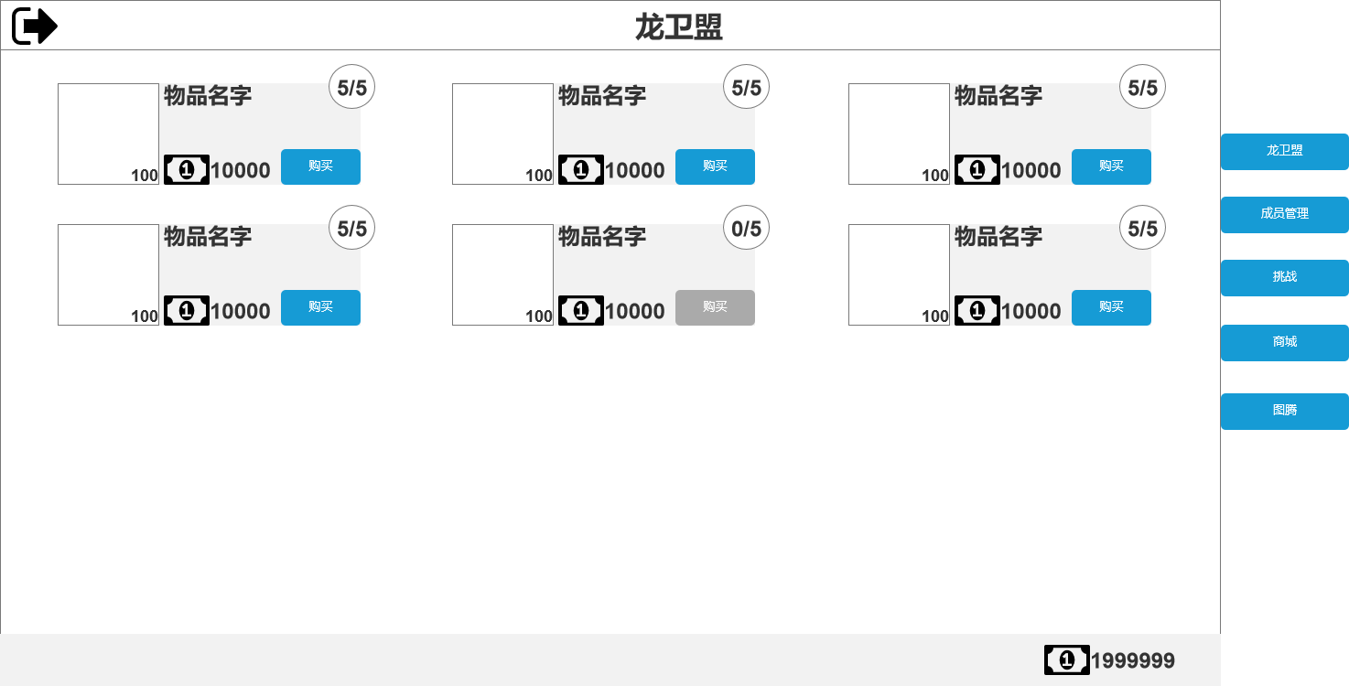 |  | 1、商品栏：可购买的商品将以该格式显示。
1
2
 |  | 2、限购信息：将以已购买/限购数量 展示。
3
4
 |  | 3、购买信息：对应价格与购买按钮。
 |  |  | 3.1、按钮：当购买数量以达到限购数量时，购买按钮将置灰处理。

 |  | 4、购买数量：显示单组数量。

 |  | 5、货币展示：显示对应货币。

5

 | 龙卫盟成员审批界面
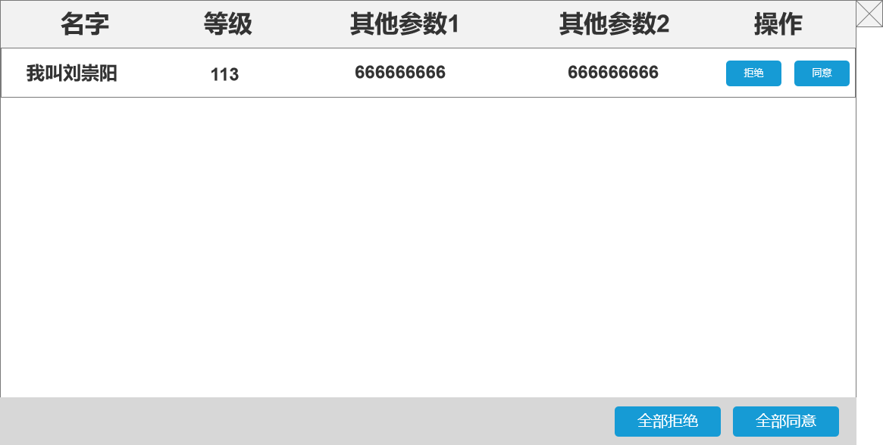 |  | 注：功能与对应文本相同，不过多描述。

 |  | 1、参数相关：将根据规划后续计划显示的内容。

 |  | 2、交互相关：若当公会成员人满点击同意将无法接收新成员，并根据公会等级返还提示。
 |  |  | 2.1、若公会等级未满将返还提示“人数已达上限，请提升公会等级”
 |  |  | 2.2、若公会等级达到上限将返还提示“人数已达上限，无法继续接收新成员”

 | 二级确认界面
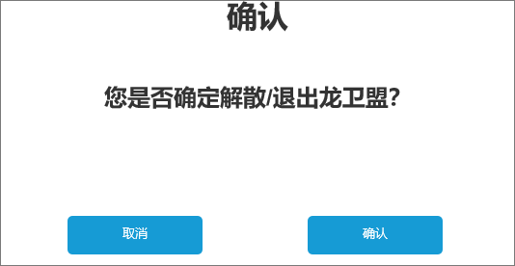 |  | 1、确认界面仅有内容为标题、文本、对应功能按钮。

 |  | 2、若有通用二级界面将使用通用界面。

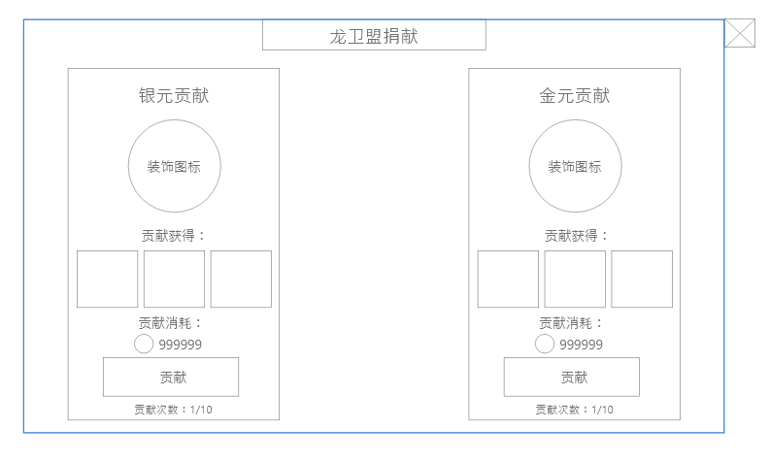
2
1
 | 龙卫盟捐献界面
 |  | 1、退出按钮：点击关闭界面。

 |  | 2、界面标题：文本内容，无其他功能。

3
 |  | 3、捐献标题：单个捐献项目的标题，为文本内容。

 |  | 4、装饰图标：用以丰富该弹窗画面，无其他功能
4
 |  | 5、捐献获得：展示捐献后玩家可获得的奖励
 |  |  | 5.1、奖励内容：在1-3个以内，大部分情况为1

5
 |  | 6、捐献消耗：显示该类型捐献需要消耗的道具图标和数量
 |  |  | 6.1、当数量不足时，道具数量需要变为红色作为提示

6
 |  | 7、捐献按钮：可点击，点击后则消耗对应货币完成捐献，弹出奖励获得弹窗
 |  |  | 7.1、当捐献次数耗尽后按钮将置灰处理，此时点击需返还“次数已耗尽”提示

7
 |  | 8、捐献次数：文本内容，显示今日可捐献次数和总次数。

8

参考界面
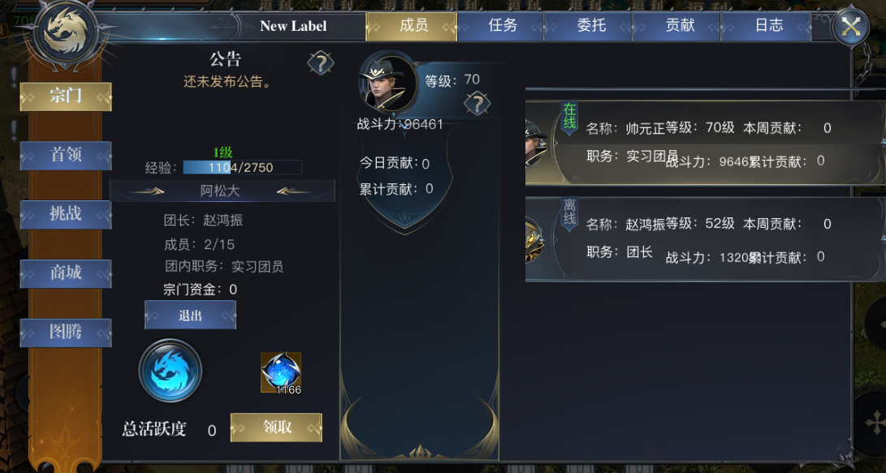
参考图

 | 原项目宗门界面

